INFO
Produkter som registreras som "BETA till BASTA" eller "DEKLARERAD till BASTA"
Betygsnivåer "BETA till BASTA" och "DEKLARERAD till BASTA" gäller endast för kemiska produkter som förändras kemiskt när de använts, till exempel via härdning eller torkning. Betygsnivåerna innebär att produkten vid leverans uppfyller betygsnivå BETA/DEKLARERAD men att den i sitt inbyggda skede klarar nivå BASTA. Om en produkt ska registreras som "BETA till BASTA" eller "DEKLARERAD till BASTA" behöver en bedömningssammanställning fyllas i både för produkten som den levereras och för produkten när den är installerad, dvs i användningsfasen.
Kriterier som omfattas av sammanräkningsregler
Vissa kriteriekolumner i bedömningssammanställningen är markerade med grönt. Den gröna färgmarkeringen betyder att ämnen som omfattas av detta kriterium ska sammanräknas vid bedömning av produktens kriterieuppfyllnad. Om sammanräkning av ämnen ska ske för ett kriterium betyder detta att de ämnen i produkten som omfattas av kriteriet ska räknas samman och att det är den sammanräknade koncentrationen som ska jämföras med haltgränsen. De sammanräkningsregler som appliceras i BASTA-systemet är baserade på reglerna i CLP-förordningen, (EG) nr 1272/2008. | 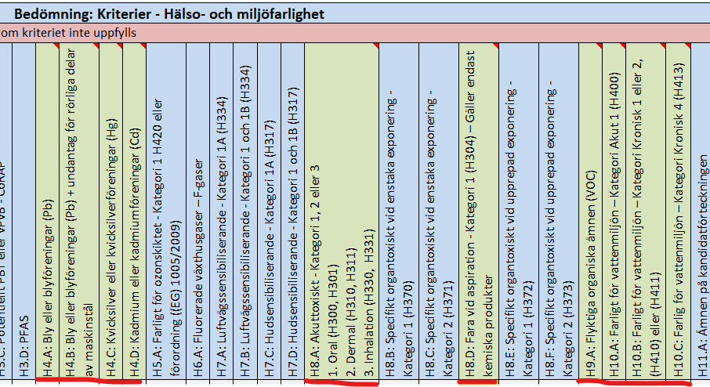
Automatisk färgmarkering för H-fraser
Om en H-fras skrivs in i kolumnen "Klassificering av ämnet" kommer en gul markering då visas i kolumnen för det motsvarande kriteriet i det fall H-frasen omfattas av BASTAs kriterier. Om ämnet berörs av flera olika H-fraser kan dessa skrivas på samma rad, dessa separeras då med semikolon (;) eller kommatecken (,) mellan varje H-fras. | 